Rd
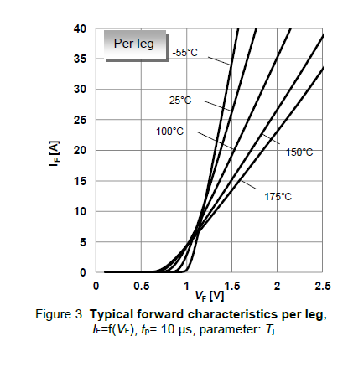
Rd | 32.9 | mohm | @100

IF_VF
VF | IF
0 | 0
0.49333885835 | 1.00E-09
0.77227297404 | 1.00E-06
 | IF
0 | 0.00E+00
0.49333885835 | 1.00E-09
0.77227297404 | 1.00E-06
0.87427150711 | 1.40E+00
1.0116568391 | 4.65E+00
1.1990007335 | 1.01E+01
1.4966694292 | 1.91E+01
1.6860950494 | 2.52E+01
2.0004162817 | 3.51E+01
2.1502913336 | 4.02E+01
0.87427150711 | 1.3953488785
1.0116568391 | 4.6511629282
1.1990007335 | 10.077517312
1.4966694292 | 19.100775285
1.6860950494 | 25.240308931
2.0004162817 | 35.131782565
2.1502913336 | 40.186045453 | 32.894996461

